序章
剧情简介 | 虚弱的叶菲找到海瑟薇帮忙，不理会海瑟薇的调侃，希望海瑟薇帮忙，“我不要紧，前阵子西格的事……那孩子……”

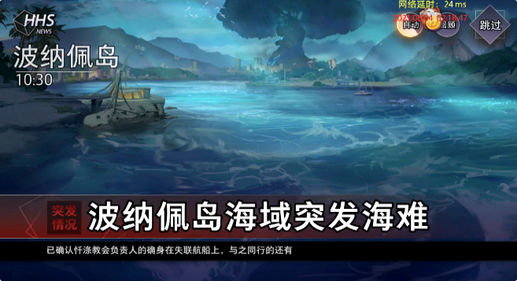
背景（实际制作中根据表现调整） | 表现（实际制作中根据表现调整） | 角色 | 选择 | 表情 | 内容（字数若超出限制请拆分，篇幅过长可合并短句） |  | 备注
 |  |  |  |  |  | 0
战场+回忆特效 |  | 贝亚特丝 |  |  | 禁锢——灵魂的——黑暗…… | 13
战场+回忆特效 |  | 叶菲 |  | 4 | 小家伙！振作一点，不要被西格影响了心智！ | 20
战场+回忆特效 | 攻击 | 贝亚特丝 |  |  | 理解大人——！ | 7
战场+回忆特效 |  | 叶菲 |  | 4 | 呃啊！ | 3
战场+回忆特效 | 转场 |  |  |  |  | 0
战场+回忆特效 |  | 贝亚特丝 |  | 6 | 呜……头好痛。 | 7
战场+回忆特效 |  | 贝亚特丝 |  | 4 | 叶菲？！你受伤了！！不，这是，我刚才……我怎么会？ | 25
战场+回忆特效 |  | 贝亚特丝 |  | 5 | 我绝对不会伤害她！ | 9
战场+回忆特效 |  | 贝亚特丝 |  | 4 | 我怎么可能会去伤害她？ | 11
战场+回忆特效 |  | 叶菲 |  | 3 | 小家伙……你、没受伤吧。 | 12
战场+回忆特效 |  | 贝亚特丝 |  | 2 | 我…… | 4
战场+回忆特效 | 离场 | 贝亚特丝 |  | 3 | 对不起，对不起…… | 9
战场+回忆特效 |  | 叶菲 |  | 4 | 等等……贝亚特丝！ | 9
 | 转场 |  |  |  |  | 0
虚无缥缈 |  | 贝亚特丝 |  | 4 | 如果我能好好控制住自己，也许就不会变成现在这样。 | 24
虚无缥缈 |  | 贝亚特丝 |  | 3 | 如果当初叶菲没有带我回来…… | 14
虚无缥缈 |  | 贝亚特丝 |  | 6 | 如果………… | 6
虚无缥缈 |  | 贝亚特丝 |  | 2 | 没有用的，已经不能挽回了！ | 13
虚无缥缈 |  | 贝亚特丝 |  | 2 | 做出这种事，我没有资格继续留在她身边。 | 19
虚无缥缈 |  | 贝亚特丝 |  | 3 | 无法原谅…… | 6
虚无缥缈 | 梦境出现 | 贝亚特丝 |  | 1 | 我是，不可被原谅之人—— | 12
 |  |  |  |  |  | 0
 |  |  |  |  |  | 223

